Feuille 1
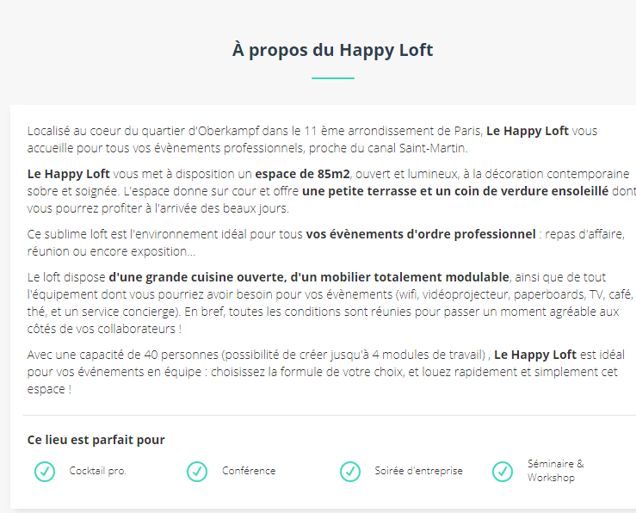
Nom de l'appartement | Adresse | Code Postal | Ville | Superficie totale (en m²) | Nombre de pièces | Capacité (nombre de personnes max) | Superficie du salon | Tarif de la demi journée | Tarif de la journée | Supplément PDJ | Supplément Déjeuner | Supplément location de matériel | Descriptif | Wifi | Parking privé | Types d'évenements | Fumeur
Appart1 |  |  |  | 200
Appart2
Appart3
Appart4
Appart5
Appart6

Exemples de sites
https://www.snapevent.fr/location-de-salle/paris/appartement
https://www.privateaser.com/location-salle/top-loft-paris
https://www.unesalleaparis.com/privatiser-loft-paris

